記入例
2023年度／土地固定資産税負担調査に係る回答表 |  |  |  |  |  |  |  |  |  |  | 記入例
※資料の取り纏めに当たっては、企業名、ビル名、地番等が特定されないよう取り扱います。

①企業名 | 〇〇〇〇株式会社
②所有ビル名 | ＡＢＣビル
③ビル竣工年（※リニューアルした年） | 2000-01-01 |  |  |  |  |  | ※ |  | ※ | 可能な範囲で、土地に係る固定資産税課税明細書から、「負担水準」、「価格」、「課税標準額」及びB「税相当額」を転記するようお願い致します。
④ビル所在地 | 東京都〇〇区□□町▲ー×ー◇
⑤敷地面積（㎡） ※容積率 | ○○㎡ |  |  |  |  |  | ※
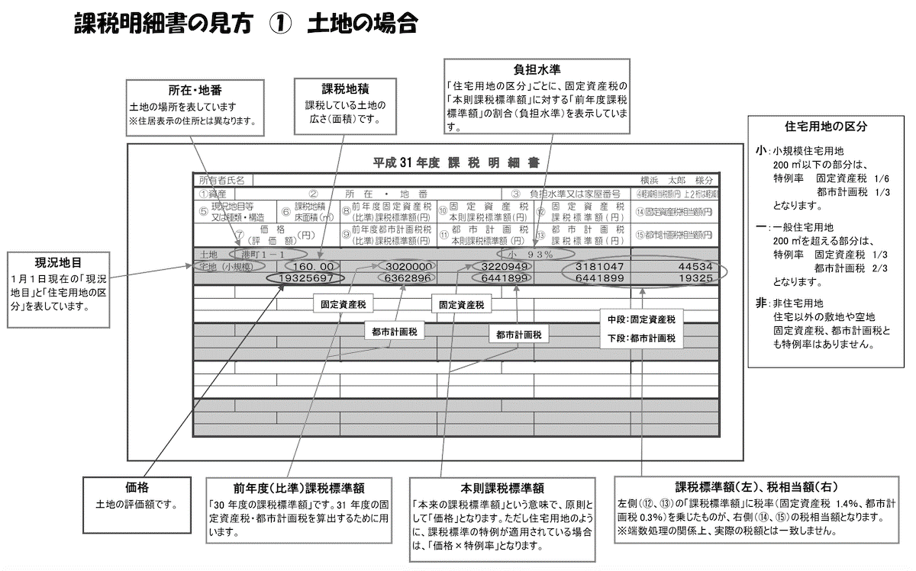
⑥ビル延床面積（㎡）※ビル階数 | 〇〇〇㎡ 〇〇階建て |  |  |  |  |  | ※
⑦－１ 用途１：事務所（㎡） | ㎡ |  |  |  |  |  | ※ ％
※ 上記自社使用比率
⑦－２ 用途２：店舗等（㎡） | ㎡ |  |  |  |  |  | ※ ％
※ 上記飲食店舗比率
⑧（共有土地の場合）持分比率 | ％
⑨ 年間賃料 または 売上収入 の推移 | 令和２年度 |  | 令和３年度 |  | 令和４年度
１: 総額（千円）
２ : 「総額」が回答できない場合 令和元年を100とした場合の指数 | 100
⑩令和５年度年固定資産税等/納税通 書等における記載事項（千円） ※「土地」のみについて、課税明細 書に基づきご記入願います。 | 令和５年度
 | 負担水準 | 93% | 価格 （土地の評価額） | 19,325,697 | 課税標準額 （固定資産税） | 3,181,047 | 税相当額～A （固定資産税） | 44,534
 |  |  |  |  | 課税標準額 （都市計画税） | 6,441,899 | 税相当額～Ｂ （都市計画税） | 19,325
 |  |  |  |  |  |  | 税相当額合計 （A＋B）
※前年度以降 令和4年度 | 負担水準 |  | 価格 （土地の評価額） |  | 課税標準額 （固定資産税） |  | 税相当額合計 （千円）
 |  |  |  |  | 課税標準額 （都市計画税）
令和３年度 | 負担水準 |  | 価格 （土地の評価額） |  | 課税標準額 （固定資産税） |  | 税相当額合計 （千円）
 |  |  |  |  | 課税標準額 （都市計画税）
令和２年度 | 負担水準 |  | 価格 （土地の評価額） |  | 課税標準額 （固定資産税） |  | 税相当額合計 （千円）
 |  |  |  |  | 課税標準額 （都市計画税）
上記税相当額／令和５年度売上（％） ※「土地」のみについてご記入願 います。（都市計画税を含む。） | ％
⑪新型コロナウイルス感染症やウクラ イナ情勢、物価上昇等による影 響 はありますか。（あれば、現状をで きるだけ具体的に）
⑫令和５年度に課税標準額が５％ 上昇されたことに対するビルオー ナーとしてのご意見
ご回答者 連絡先 | 担当部署 |  |  |  |  |  | ご回答者名 | 電話番号

